Лист1
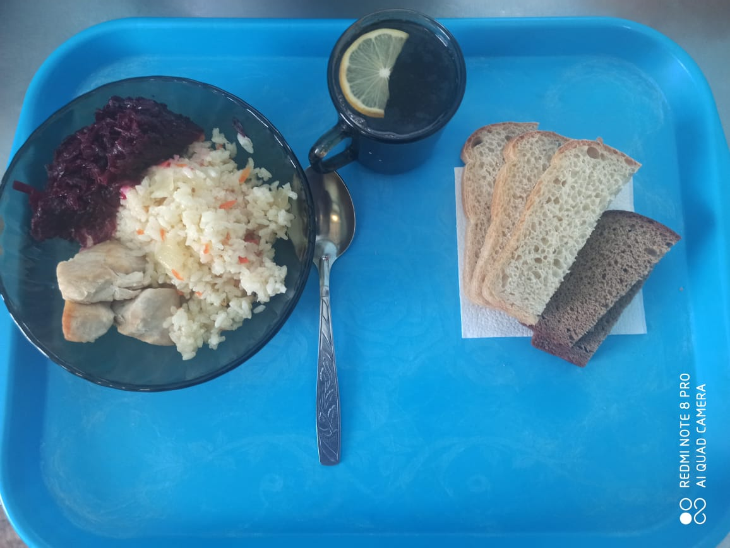
Школа | МБОУ ООШ №25 имени В.В.Буракова станицы Баракаевской |  |  | Отд./корп |  |  |  | День | 2021-12-23

Прием пищи | Раздел | № рец. | Блюдо | Выход, г | Цена | Калорийность | Белки | Жиры | Углеводы

завтрак | Гор.блюдо | 411 | Плов из птицы | 225 |  | 384.23 | 17.03 | 17.03 | 40.06
 | Гарнир | 50 | Салат из свеклы отварной | 60 |  | 53.40 | 0.90 | 3.30 | 5.04
5-9 КЛ | Хлеб | 108 | Хлеб пшеничный | 50 |  | 91.65 | 2.96 | 0.31 | 30.32
 | Хлеб | 109 | Хлеб ржаной | 35 |  | 40.02 | 1.52 | 0.27 | 11.50
 | Напиток | 518 | Чай с лимоном | 200 |  | 61.00 | 0.10 | 0.00 | 15.00
 |  |  |  |  | 40.72р. | 630.30 | 22.51 | 20.91 | 101.92
 | Гор.блюдо | 411 | Плов из птицы | 225 |  | 384.23 | 17.03 | 17.03 | 40.06
сотрудники | Гарнир | 50 | Салат из свеклы отварной | 60 |  | 53.40 | 0.90 | 3.30 | 5.04
 | Хлеб | 108 | Хлеб пшеничный | 50 |  | 91.65 | 2.96 | 0.31 | 30.32
 | Хлеб | 109 | Хлеб ржаной | 35 |  | 40.02 | 1.52 | 0.27 | 11.50
 | Напиток | 518 | Чай с сахаром | 200 |  | 61.00 | 0.10 | 0.00 | 15.00
 |  |  |  |  | 40.72р. | 630.30 | 22.51 | 20.91 | 101.92

